5621AS
SLG46826V-DIP
VDD | VDD | 1 | - |  | PU10kΩ | I/O | 20 | IO14 | INOUT2
C | IO0 | 2 | O | PU10kΩ | PU10kΩ | O | 19 | IO13 | A
DP | IO1 | 3 | O | PU10kΩ | PU10kΩ | O | 18 | IO12 | B
E | IO2 | 4 | O | PU10kΩ | PU10kΩ | O | 17 | IO11 | CC1
D | IO3 | 5 | O | PU10kΩ | PU1MΩ | O | 16 | IO10 | CC2
G | IO4 | 6 | O | PU10kΩ | PU10kΩ | O | 15 | IO9 | F
INOUT0 | IO5 | 7 | I/O | PU10kΩ |  | - | 14 | VDD2 | VDD
SCL | SCL | 8 | I/O |  | PU10kΩ | I/O | 13 | IO8 | INOUT1
SDA | SDA | 9 | I/O |  |  | O | 12 | IO7 | OUT3/BEEP
OUT4/INT | IO6 | 10 | O | PU10kΩ |  | - | 11 | GND | GND

 |  |  |  | R

5621AS

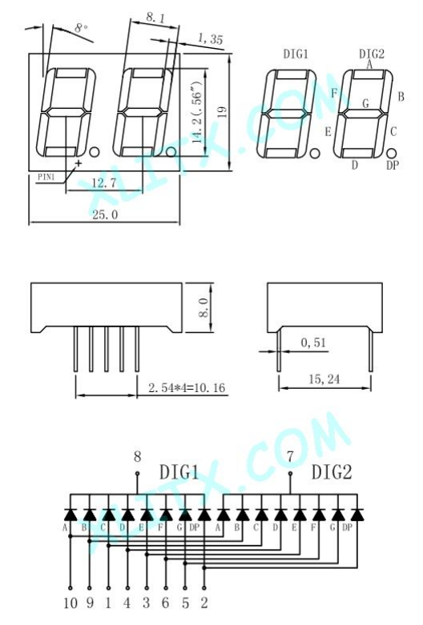

 |  |  |  |  |  |  |  |  | 7 | INTMODE | 1:INT mode
 |  |  |  |  |  |  |  |  | 6 | INTRST_TGL | 0→1 or 1→0 INT flag reset
 |  |  |  |  |  |  |  |  | 5 | SPKON | 1:ON
 |  |  |  |  |  |  |  |  | 4 | OUT4 | 0:0/output, 1:pullup
 |  |  |  |  |  |  |  |  | 3 | OUT3 | 0:0/output, 1:pullup
 |  |  |  |  |  |  |  |  | 2 | INOUT2 | 0:pulldown/input, 1:1/output
 |  |  |  |  |  |  |  |  | 1 | INOUT1 | 0:pulldown/input, 1:1/output
 |  |  |  |  |  |  |  |  | 0 | INOUT0 | 0:pulldown/input, 1:1/output

